2022_11_data
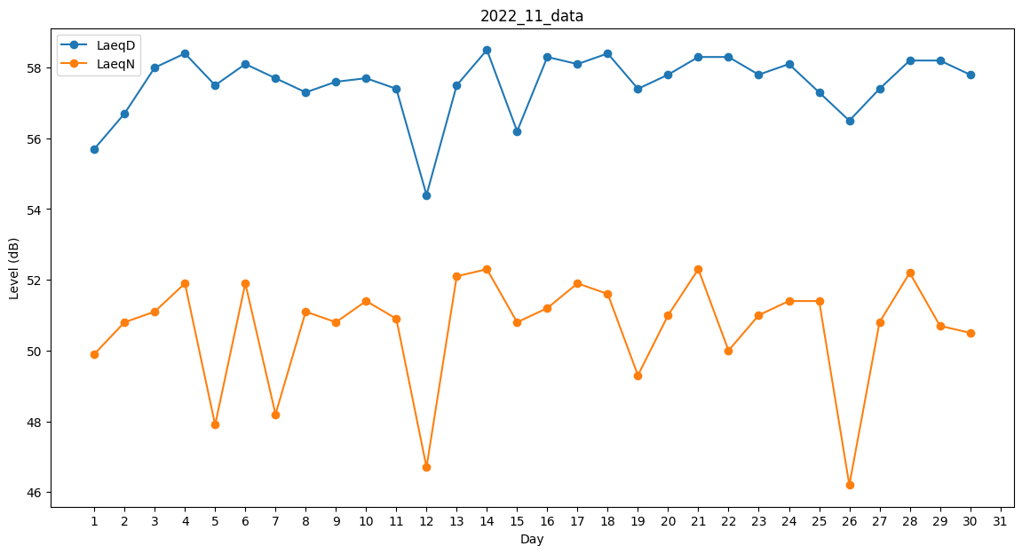
Day | LaeqD | LaeqN
1 | 55.7 | 49.9
2 | 56.7 | 50.8
3 | 58 | 51.1
4 | 58.4 | 51.9
5 | 57.5 | 47.9
6 | 58.1 | 51.9
7 | 57.7 | 48.2
8 | 57.3 | 51.1
9 | 57.6 | 50.8
10 | 57.7 | 51.4
11 | 57.4 | 50.9
12 | 54.4 | 46.7
13 | 57.5 | 52.1
14 | 58.5 | 52.3
15 | 56.2 | 50.8
16 | 58.3 | 51.2
17 | 58.1 | 51.9
18 | 58.4 | 51.6
19 | 57.4 | 49.3
20 | 57.8 | 51
21 | 58.3 | 52.3
22 | 58.3 | 50
23 | 57.8 | 51
24 | 58.1 | 51.4
25 | 57.3 | 51.4
26 | 56.5 | 46.2
27 | 57.4 | 50.8
28 | 58.2 | 52.2
29 | 58.2 | 50.7
30 | 57.8 | 50.5

